パッケージの更新
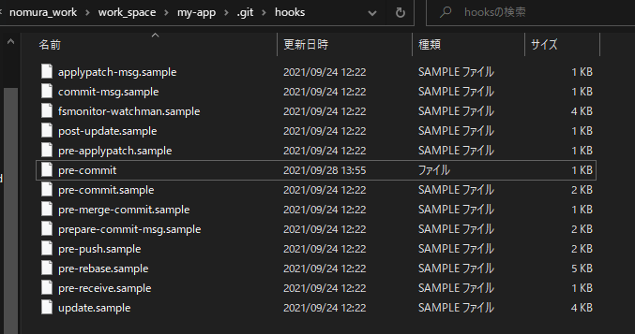
■ | プロジェクトメンバー参画時

 | 前提 |  | プロジェクトメンバ参画時には、赤枠で囲まれた部分の手順書のみ参考に作業を進めること

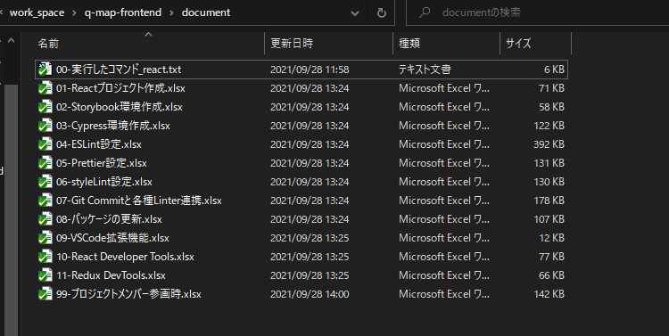

 | 1. | 09-VSCode拡張機能.xlsx、10-React Developer Tools.xlsx、11-Redux DevTools.xlsxにしたがって作業を進める

 | 2. | コマンド: npm ciを実行し、package-lock.jsonに記載されているパッケージをインストールする

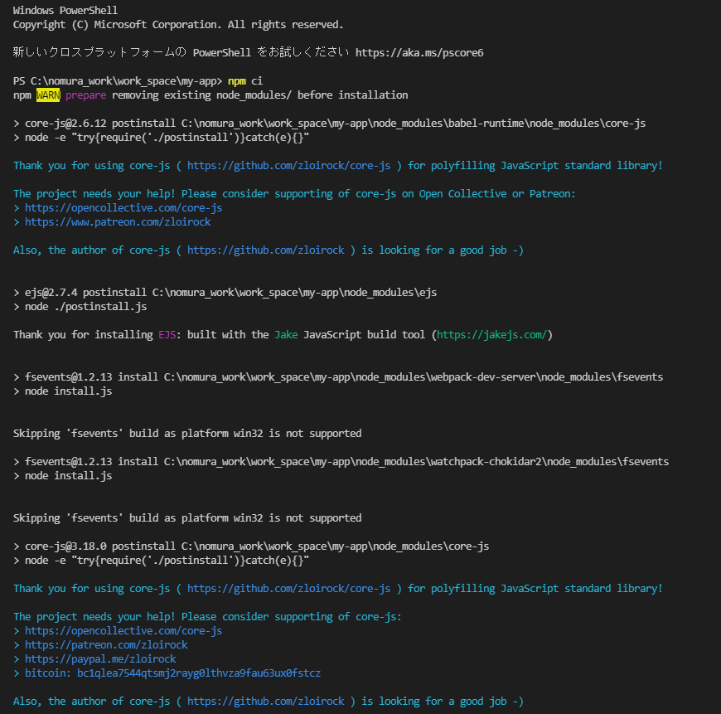

 | 3. | コマンド: npx simple-git-hooksを実行し、.git/hooks/pre-commitファイルを作成する

